06_GaussianProcess
高斯过程回归｜改进方法、结果与全图
新增方法，没有原版改前分数；当前测试R²=0.5440，未超过四因子RF的0.5538。
它怎么工作：用核函数表达相似样本的关系，与树模型的假设不同。
共同条件：原Li≤2000筛选后1363条；通常1090训练／273测试；目标ln(1+Li)，随机种子42。本表是记录汇总，改数字不会重新训练。
总对比 | 改进过程 | 参数解释 | 图册 | 搜索记录 | 逐条预测 | 数据来源
① 先看结果：R²越高通常越好，RMSE/MAE越低通常越好
版本 | 输入 | 测试R² | RMSE | MAE | 训练CV R² ± 折间SD | 说明
RF四因子参考（不是本模型原版） | 4因子 | 0.5538 | 0.7291 | 0.5629 | 0.4503 ± 0.0540 | 没有新增删除训练或测试记录。
新增模型：训练CV选中 | 4因子 | 0.5440 | 0.7371 | 0.5770 | 0.4598 ± 0.0363 | 没有该模型的上传原版；只与RF作参考。

读数提示：R²不是“准确率”；0.55不能写成55%预测准确。误差也在ln(1+Li)尺度上，不是原浓度单位。折间SD是验证分数波动，不是置信区间。
代表试验输入：AET、AI、Alpha(AET/PET)、BIO7
必须知道：新模型的“改进”指训练内比较输入及参数，不是已经证实相对其原版提高。
建议：新增对照；不替换RF，不能由一次测试认定永久优劣。 固定测试已被多轮查看，不能代替独立外部验证。
运行：python code/Li_other_methods.py QSH.xlsx --method gpr
查看顺序：先读概览，再点上方导航；各节蓝条标题可点回概览。图册、搜索记录、预测及来源都在下方。默认仅打印本页概览。

② 具体改了什么、为什么改、结果怎样
步骤 | 做了什么（通俗说明） |  | 为什么做 |  | 关键设置／结果 | 怎么理解
新增方法 | 用高斯过程回归拟合相似输入的浓度关系。 |  | 尝试与树模型不同的平滑假设。 |  | Matérn/RBF核＋白噪声项 | 没有原版结果，RF只是参考，不是“改前GP”。
训练内缩放 | 用StandardScaler处理输入；目标归一化只用训练数据。 |  | 让核函数距离有可比尺度。 |  | 每个训练折内单独拟合缩放 | 避免把验证或测试分布提前用于拟合。
核参数选择 | 4/6输入，共32组核参数设置。 |  | 比较平滑程度与噪声约束。 |  | 最终Matérn1.5；长度0.3；噪声0.5 | 这些是标准化空间参数，不是原浓度单位。
检验CV与测试 | 按训练CV选4因子，保留测试结果。 |  | 不能只看一次固定测试排名。 |  | CV0.4598高于RF0.4503；测试0.5440低于RF | 值得独立验证，不能判定RF在所有新数据上都更优。
保留边界 | 这轮固定网格选择核参数，未做核优化器搜索。 |  | 准确说明做了哪些努力。 |  | 未穷尽高斯过程的核与优化方式 | 数据更多时计算成本上升，不直接承诺大规模适用。

③ 参数前后对照：名词旁边解释用途
项目 |  | 原版／开始时 |  | 代表试验设置 |  | 是什么意思
输入 |  | 无原版 |  | 4因子 |  | 与当前RF相同输入。
核函数 |  | 无原版 |  | Matérn，nu=1.5 |  | 描述输入相似程度。
长度尺度 |  | 无原版 |  | 0.3 |  | 标准化后的距离尺度。
白噪声水平 |  | 无原版 |  | 0.5 |  | 归一化目标空间参数，不是原单位误差。
核优化器 |  | 无原版 |  | 关闭；用CV网格选择 |  | 说明本轮搜索范围有限。

④ 图册：每张图都注明版本与怎么看
图均直接嵌入Excel，离线可见。宽树图保留原图分辨率，可放大或另存查看；树图只是模型局部结构。没有测试过的候选不补画虚构测试结果。

图1｜关键版本拟合对照
怎么看：点越接近红色1:1线，预测越接近实测。所有面板是同一273条测试记录。新增方法左侧RF仅作参考，不是其原版。
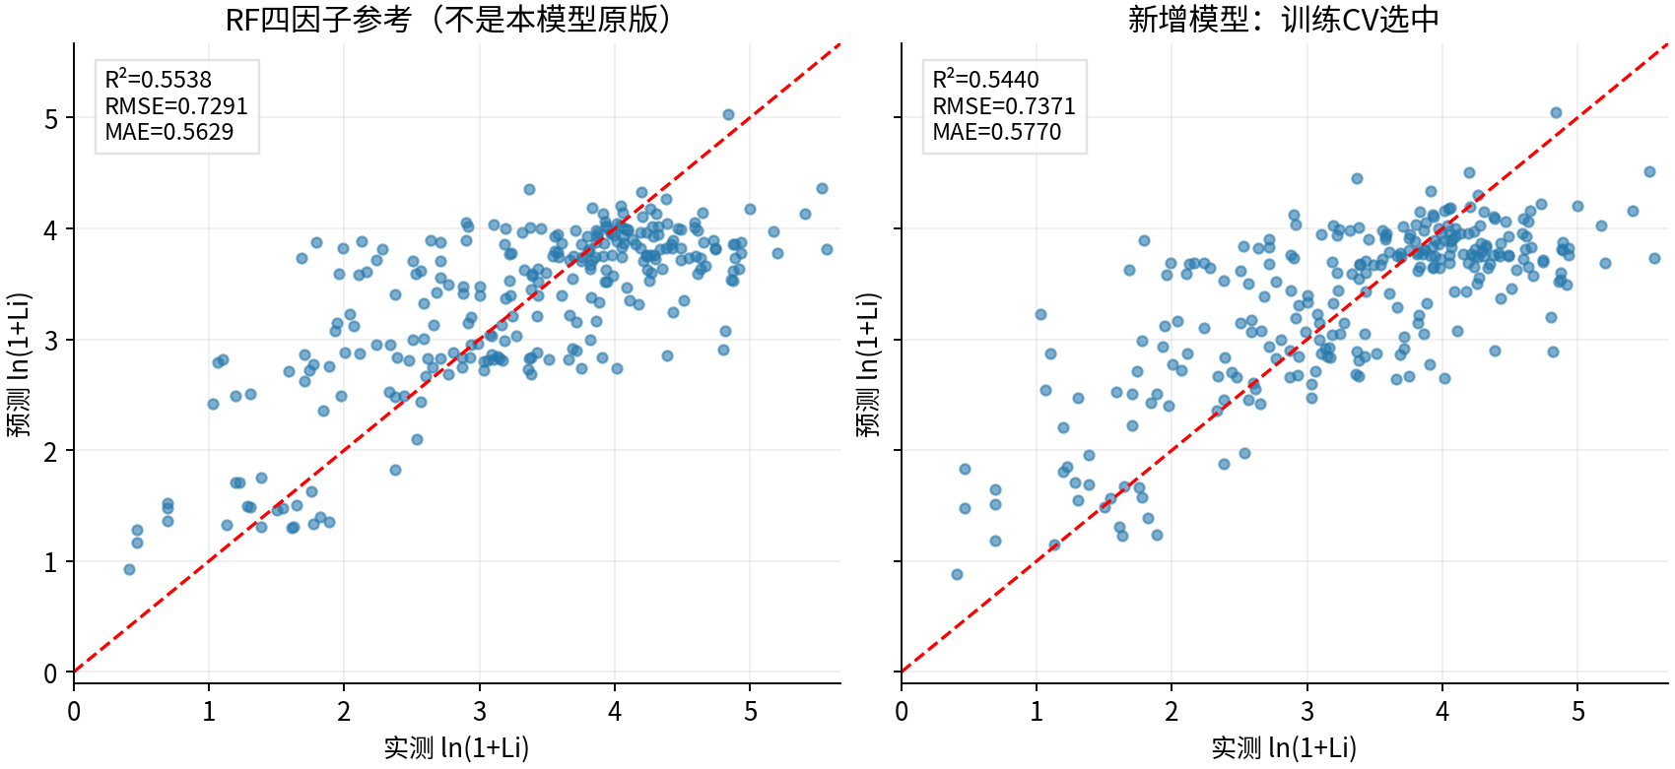

图源：已保存的逐行预测；本次未重新训练。

图2｜参数与方案搜索记录图
怎么看：每个点是一个已完成的候选方案。横轴只是记录顺序，不代表模型逐步进步；分数不是固定测试R²。详见下方逐项记录。
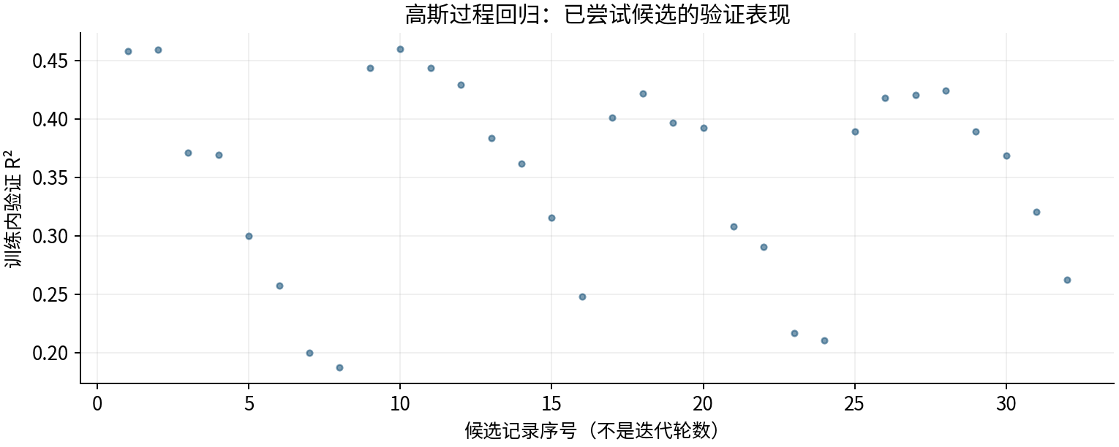

图源：工作表“搜索记录”区域及对应源CSV。

图3｜fit
怎么看：本轮4因子候选；重要性重新对该预测模型评价，不是因果效应。
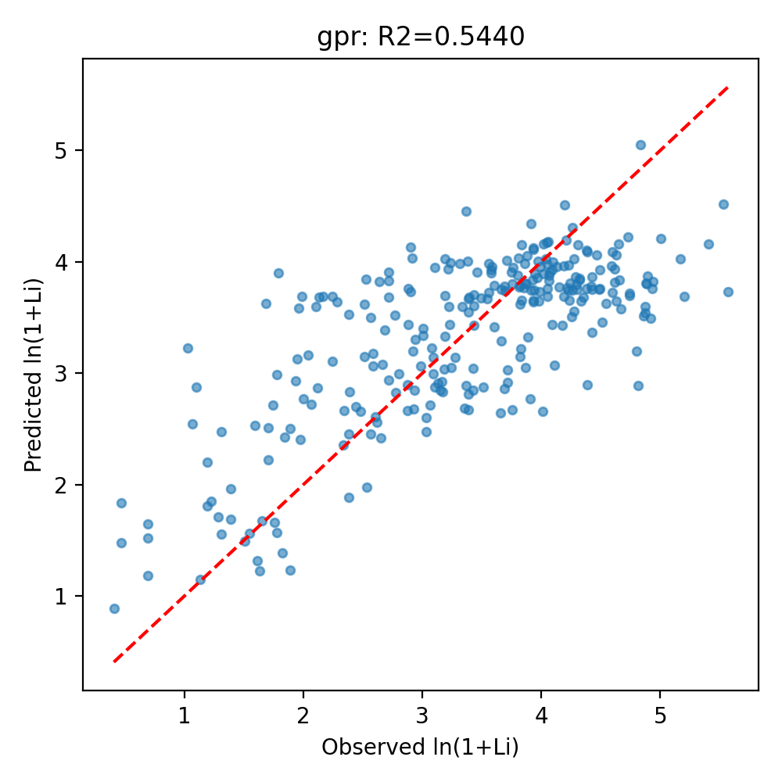

图源：other_methods/results/gpr/fit.png

图4｜importance
怎么看：本轮4因子候选；重要性重新对该预测模型评价，不是因果效应。
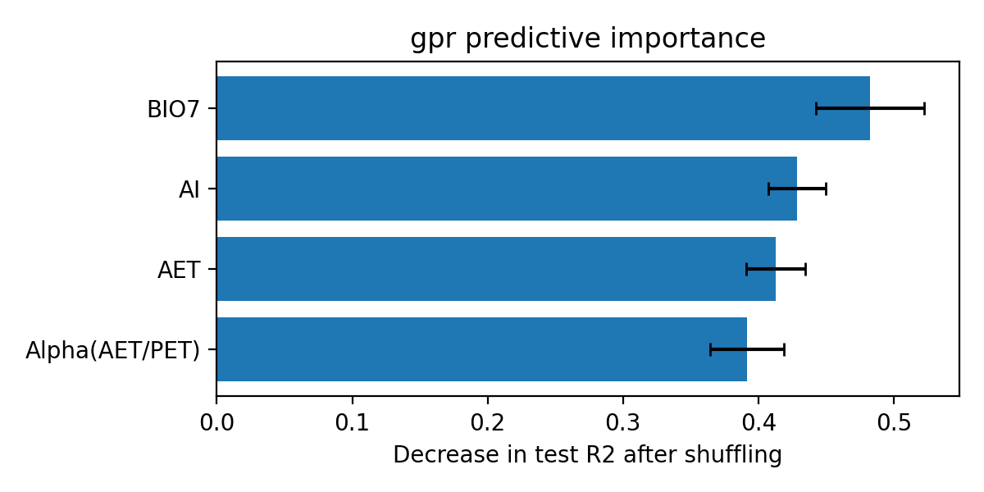

图源：other_methods/results/gpr/importance.png

⑤ 做过哪些尝试：可追溯的训练内记录
本表保留32条候选／对照记录，可能包含重复设置。下列“验证R²”均是训练内验证，不是273条固定测试；参数记录不能都当作改进成功。
批次 | 方案 | 训练内验证R² | 原记录波动 | 参数／设置 |  | 说明
新方法搜索 | GaussianProcess_four_00 | 0.4583 | 0.0398 | {"kernel": "RBF", "length_scale": 0.3, "noise": 0.1} |  | 4因子输入；仅训练CV选参数。
新方法搜索 | GaussianProcess_four_01 | 0.4589 | 0.0404 | {"kernel": "RBF", "length_scale": 0.3, "noise": 0.5} |  | 4因子输入；仅训练CV选参数。
新方法搜索 | GaussianProcess_four_02 | 0.3712 | 0.0582 | {"kernel": "RBF", "length_scale": 1.0, "noise": 0.1} |  | 4因子输入；仅训练CV选参数。
新方法搜索 | GaussianProcess_four_03 | 0.3689 | 0.0459 | {"kernel": "RBF", "length_scale": 1.0, "noise": 0.5} |  | 4因子输入；仅训练CV选参数。
新方法搜索 | GaussianProcess_four_04 | 0.2999 | 0.0572 | {"kernel": "RBF", "length_scale": 3.0, "noise": 0.1} |  | 4因子输入；仅训练CV选参数。
新方法搜索 | GaussianProcess_four_05 | 0.2576 | 0.0489 | {"kernel": "RBF", "length_scale": 3.0, "noise": 0.5} |  | 4因子输入；仅训练CV选参数。
新方法搜索 | GaussianProcess_four_06 | 0.1996 | 0.0439 | {"kernel": "RBF", "length_scale": 10.0, "noise": 0.1} |  | 4因子输入；仅训练CV选参数。
新方法搜索 | GaussianProcess_four_07 | 0.1872 | 0.0361 | {"kernel": "RBF", "length_scale": 10.0, "noise": 0.5} |  | 4因子输入；仅训练CV选参数。
新方法搜索 | GaussianProcess_four_08 | 0.4435 | 0.0365 | {"kernel": "Matern15", "length_scale": 0.3, "noise": 0.1} |  | 4因子输入；仅训练CV选参数。
新方法搜索 | GaussianProcess_four_09 | 0.4598 | 0.0363 | {"kernel": "Matern15", "length_scale": 0.3, "noise": 0.5} |  | 4因子输入；仅训练CV选参数。
新方法搜索 | GaussianProcess_four_10 | 0.4439 | 0.0589 | {"kernel": "Matern15", "length_scale": 1.0, "noise": 0.1} |  | 4因子输入；仅训练CV选参数。
新方法搜索 | GaussianProcess_four_11 | 0.4293 | 0.0460 | {"kernel": "Matern15", "length_scale": 1.0, "noise": 0.5} |  | 4因子输入；仅训练CV选参数。
新方法搜索 | GaussianProcess_four_12 | 0.3836 | 0.0629 | {"kernel": "Matern15", "length_scale": 3.0, "noise": 0.1} |  | 4因子输入；仅训练CV选参数。
新方法搜索 | GaussianProcess_four_13 | 0.3619 | 0.0472 | {"kernel": "Matern15", "length_scale": 3.0, "noise": 0.5} |  | 4因子输入；仅训练CV选参数。
新方法搜索 | GaussianProcess_four_14 | 0.3153 | 0.0523 | {"kernel": "Matern15", "length_scale": 10.0, "noise": 0.1} |  | 4因子输入；仅训练CV选参数。
新方法搜索 | GaussianProcess_four_15 | 0.2479 | 0.0456 | {"kernel": "Matern15", "length_scale": 10.0, "noise": 0.5} |  | 4因子输入；仅训练CV选参数。
新方法搜索 | GaussianProcess_six_00 | 0.4012 | 0.0502 | {"kernel": "RBF", "length_scale": 0.3, "noise": 0.1} |  | 6组输入；仅训练CV选参数。
新方法搜索 | GaussianProcess_six_01 | 0.4218 | 0.0386 | {"kernel": "RBF", "length_scale": 0.3, "noise": 0.5} |  | 6组输入；仅训练CV选参数。
新方法搜索 | GaussianProcess_six_02 | 0.3967 | 0.0417 | {"kernel": "RBF", "length_scale": 1.0, "noise": 0.1} |  | 6组输入；仅训练CV选参数。
新方法搜索 | GaussianProcess_six_03 | 0.3922 | 0.0335 | {"kernel": "RBF", "length_scale": 1.0, "noise": 0.5} |  | 6组输入；仅训练CV选参数。
新方法搜索 | GaussianProcess_six_04 | 0.3079 | 0.0688 | {"kernel": "RBF", "length_scale": 3.0, "noise": 0.1} |  | 6组输入；仅训练CV选参数。
新方法搜索 | GaussianProcess_six_05 | 0.2903 | 0.0594 | {"kernel": "RBF", "length_scale": 3.0, "noise": 0.5} |  | 6组输入；仅训练CV选参数。
新方法搜索 | GaussianProcess_six_06 | 0.2170 | 0.0461 | {"kernel": "RBF", "length_scale": 10.0, "noise": 0.1} |  | 6组输入；仅训练CV选参数。
新方法搜索 | GaussianProcess_six_07 | 0.2105 | 0.0445 | {"kernel": "RBF", "length_scale": 10.0, "noise": 0.5} |  | 6组输入；仅训练CV选参数。
新方法搜索 | GaussianProcess_six_08 | 0.3894 | 0.0572 | {"kernel": "Matern15", "length_scale": 0.3, "noise": 0.1} |  | 6组输入；仅训练CV选参数。
新方法搜索 | GaussianProcess_six_09 | 0.4181 | 0.0430 | {"kernel": "Matern15", "length_scale": 0.3, "noise": 0.5} |  | 6组输入；仅训练CV选参数。
新方法搜索 | GaussianProcess_six_10 | 0.4202 | 0.0454 | {"kernel": "Matern15", "length_scale": 1.0, "noise": 0.1} |  | 6组输入；仅训练CV选参数。
新方法搜索 | GaussianProcess_six_11 | 0.4241 | 0.0302 | {"kernel": "Matern15", "length_scale": 1.0, "noise": 0.5} |  | 6组输入；仅训练CV选参数。
新方法搜索 | GaussianProcess_six_12 | 0.3895 | 0.0468 | {"kernel": "Matern15", "length_scale": 3.0, "noise": 0.1} |  | 6组输入；仅训练CV选参数。
新方法搜索 | GaussianProcess_six_13 | 0.3685 | 0.0456 | {"kernel": "Matern15", "length_scale": 3.0, "noise": 0.5} |  | 6组输入；仅训练CV选参数。
新方法搜索 | GaussianProcess_six_14 | 0.3206 | 0.0549 | {"kernel": "Matern15", "length_scale": 10.0, "noise": 0.1} |  | 6组输入；仅训练CV选参数。
新方法搜索 | GaussianProcess_six_15 | 0.2620 | 0.0432 | {"kernel": "Matern15", "length_scale": 10.0, "noise": 0.5} |  | 6组输入；仅训练CV选参数。

⑥ 逐条预测：273条测试样本均保留
源Excel行号 | 实测Li（原单位） | 实测ln(1+Li) | 预测ln(1+Li) | 误差：预测－实测 | 绝对误差 | 预测Li（反变换） | 说明
432 | 23.2000 | 3.1864 | 3.6958 | 0.5095 | 0.5095 | 39.2793 | 用于本表代表试验
934 | 9.4000 | 2.3418 | 2.6654 | 0.3236 | 0.3236 | 13.3739 | 用于本表代表试验
785 | 221.8000 | 5.4063 | 4.1624 | -1.2439 | 1.2439 | 63.2242 | 用于本表代表试验
455 | 8.4000 | 2.2407 | 3.6858 | 1.4451 | 1.4451 | 38.8781 | 用于本表代表试验
433 | 13.0000 | 2.6391 | 3.8200 | 1.1810 | 1.1810 | 44.6047 | 用于本表代表试验
1267 | 16.7000 | 2.8736 | 2.8964 | 0.0229 | 0.0229 | 17.1092 | 用于本表代表试验
564 | 52.6000 | 3.9815 | 3.6484 | -0.3331 | 0.3331 | 37.4147 | 用于本表代表试验
384 | 7.4000 | 2.1282 | 3.6798 | 1.5516 | 1.5516 | 38.6401 | 用于本表代表试验
619 | 50.1000 | 3.9338 | 3.6508 | -0.2830 | 0.2830 | 37.5066 | 用于本表代表试验
1019 | 48.8000 | 3.9080 | 2.7708 | -1.1372 | 1.1372 | 14.9710 | 用于本表代表试验
1240 | 12.0000 | 2.5649 | 2.4558 | -0.1091 | 0.1091 | 10.6558 | 用于本表代表试验
70 | 42.0000 | 3.7612 | 3.9505 | 0.1893 | 0.1893 | 50.9638 | 用于本表代表试验
894 | 97.9000 | 4.5941 | 4.0922 | -0.5019 | 0.5019 | 58.8724 | 用于本表代表试验
936 | 9.9000 | 2.3888 | 2.8361 | 0.4473 | 0.4473 | 16.0490 | 用于本表代表试验
178 | 58.7000 | 4.0893 | 3.4336 | -0.6558 | 0.6558 | 29.9869 | 用于本表代表试验
658 | 74.1000 | 4.3188 | 3.8338 | -0.4850 | 0.4850 | 45.2380 | 用于本表代表试验
309 | 44.0000 | 3.8067 | 4.0324 | 0.2258 | 0.2258 | 55.3980 | 用于本表代表试验
81 | 22.7000 | 3.1655 | 2.9244 | -0.2411 | 0.2411 | 17.6226 | 用于本表代表试验
54 | 23.3000 | 3.1905 | 3.3288 | 0.1384 | 0.1384 | 26.9058 | 用于本表代表试验
538 | 72.2000 | 4.2932 | 3.7976 | -0.4956 | 0.4956 | 43.5933 | 用于本表代表试验
52 | 41.5000 | 3.7495 | 3.9095 | 0.1600 | 0.1600 | 48.8746 | 用于本表代表试验
587 | 104.3000 | 4.6568 | 3.8353 | -0.8215 | 0.8215 | 45.3079 | 用于本表代表试验
394 | 26.5000 | 3.3142 | 3.9816 | 0.6674 | 0.6674 | 52.6042 | 用于本表代表试验
1257 | 27.9000 | 3.3638 | 2.8900 | -0.4738 | 0.4738 | 16.9936 | 用于本表代表试验
171 | 6.7000 | 2.0412 | 3.1660 | 1.1247 | 1.1247 | 22.7113 | 用于本表代表试验
769 | 69.8000 | 4.2599 | 4.3054 | 0.0456 | 0.0456 | 73.0995 | 用于本表代表试验
187 | 129.5000 | 4.8714 | 3.5386 | -1.3328 | 1.3328 | 33.4195 | 用于本表代表试验
1129 | 13.2000 | 2.6532 | 2.4202 | -0.2331 | 0.2331 | 10.2480 | 用于本表代表试验
919 | 59.0000 | 4.0943 | 3.9974 | -0.0969 | 0.0969 | 53.4589 | 用于本表代表试验
1022 | 44.6000 | 3.8199 | 3.1466 | -0.6733 | 0.6733 | 22.2570 | 用于本表代表试验
546 | 68.6000 | 4.2428 | 3.8120 | -0.4308 | 0.4308 | 44.2388 | 用于本表代表试验
927 | 31.8000 | 3.4904 | 3.6719 | 0.1814 | 0.1814 | 38.3251 | 用于本表代表试验
570 | 56.5000 | 4.0518 | 3.6898 | -0.3619 | 0.3619 | 39.0387 | 用于本表代表试验
437 | 71.0000 | 4.2767 | 4.0237 | -0.2529 | 0.2529 | 54.9094 | 用于本表代表试验
937 | 12.3000 | 2.5878 | 3.0659 | 0.4781 | 0.4781 | 20.4539 | 用于本表代表试验
46 | 47.6000 | 3.8836 | 3.3268 | -0.5569 | 0.5569 | 26.8482 | 用于本表代表试验
104 | 12.3000 | 2.5878 | 3.1743 | 0.5865 | 0.5865 | 22.9093 | 用于本表代表试验
312 | 34.0000 | 3.5553 | 3.9867 | 0.4313 | 0.4313 | 52.8748 | 用于本表代表试验
1045 | 38.1000 | 3.6661 | 3.2916 | -0.3745 | 0.3745 | 25.8853 | 用于本表代表试验
292 | 27.0000 | 3.3322 | 3.5950 | 0.2628 | 0.2628 | 35.4144 | 用于本表代表试验
532 | 82.8000 | 4.4284 | 3.3664 | -1.0620 | 1.0620 | 27.9754 | 用于本表代表试验
557 | 57.1000 | 4.0622 | 3.8811 | -0.1810 | 0.1810 | 47.4795 | 用于本表代表试验
716 | 65.1000 | 4.1912 | 3.9602 | -0.2310 | 0.2310 | 51.4674 | 用于本表代表试验
598 | 44.2000 | 3.8111 | 3.7727 | -0.0384 | 0.0384 | 42.4981 | 用于本表代表试验
1139 | 6.9000 | 2.0669 | 2.7224 | 0.6555 | 0.6555 | 14.2163 | 用于本表代表试验
907 | 251.4000 | 5.5310 | 4.5154 | -1.0156 | 1.0156 | 90.4175 | 用于本表代表试验
712 | 34.9000 | 3.5807 | 3.9312 | 0.3504 | 0.3504 | 49.9663 | 用于本表代表试验
1103 | 120.3000 | 4.7983 | 3.2007 | -1.5975 | 1.5975 | 23.5508 | 用于本表代表试验
654 | 67.8000 | 4.2312 | 3.7481 | -0.4831 | 0.4831 | 41.4385 | 用于本表代表试验
35 | 24.6000 | 3.2426 | 3.0530 | -0.1896 | 0.1896 | 20.1785 | 用于本表代表试验
166 | 28.6000 | 3.3878 | 3.6704 | 0.2827 | 0.2827 | 38.2689 | 用于本表代表试验
434 | 30.7000 | 3.4563 | 3.9052 | 0.4489 | 0.4489 | 48.6615 | 用于本表代表试验
816 | 180.4000 | 5.2007 | 3.6906 | -1.5101 | 1.5101 | 39.0691 | 用于本表代表试验
243 | 2.6000 | 1.2809 | 1.7120 | 0.4311 | 0.4311 | 4.5403 | 用于本表代表试验
811 | 51.9000 | 3.9684 | 3.8600 | -0.1084 | 0.1084 | 46.4657 | 用于本表代表试验
625 | 44.6000 | 3.8199 | 3.6197 | -0.2002 | 0.2002 | 36.3267 | 用于本表代表试验
699 | 45.3000 | 3.8351 | 4.1518 | 0.3167 | 0.3167 | 62.5479 | 用于本表代表试验
424 | 6.3000 | 1.9879 | 3.6860 | 1.6982 | 1.6982 | 38.8862 | 用于本表代表试验
748 | 54.5000 | 4.0164 | 4.1610 | 0.1446 | 0.1446 | 63.1375 | 用于本表代表试验
354 | 6.1000 | 1.9601 | 3.5821 | 1.6220 | 1.6220 | 34.9494 | 用于本表代表试验
1270 | 22.8000 | 3.1697 | 2.8342 | -0.3355 | 0.3355 | 16.0170 | 用于本表代表试验
221 | 7.2000 | 2.1041 | 3.5953 | 1.4912 | 1.4912 | 35.4284 | 用于本表代表试验
273 | 1.8000 | 1.0296 | 3.2246 | 2.1949 | 2.1949 | 24.1424 | 用于本表代表试验
79 | 24.1000 | 3.2229 | 3.6000 | 0.3771 | 0.3771 | 35.5968 | 用于本表代表试验
1174 | 12.5000 | 2.6027 | 2.6081 | 0.0054 | 0.0054 | 12.5733 | 用于本表代表试验
409 | 175.0000 | 5.1705 | 4.0246 | -1.1459 | 1.1459 | 54.9566 | 用于本表代表试验
1036 | 19.7000 | 3.0301 | 2.4711 | -0.5590 | 0.5590 | 10.8359 | 用于本表代表试验
1323 | 3.0000 | 1.3863 | 1.9601 | 0.5738 | 0.5738 | 6.1001 | 用于本表代表试验
642 | 75.3000 | 4.3347 | 3.6472 | -0.6874 | 0.6874 | 37.3686 | 用于本表代表试验
1349 | 5.2000 | 1.8245 | 1.3846 | -0.4399 | 0.4399 | 2.9934 | 用于本表代表试验
952 | 4.9000 | 1.7750 | 2.9906 | 1.2157 | 1.2157 | 18.8979 | 用于本表代表试验
211 | 38.9000 | 3.6864 | 3.7773 | 0.0909 | 0.0909 | 42.6975 | 用于本表代表试验
1237 | 9.8000 | 2.3795 | 2.4549 | 0.0753 | 0.0753 | 10.6448 | 用于本表代表试验
1269 | 21.9000 | 3.1311 | 2.9132 | -0.2179 | 0.2179 | 17.4163 | 用于本表代表试验
1105 | 40.2000 | 3.7184 | 2.9195 | -0.7990 | 0.7990 | 17.5314 | 用于本表代表试验
774 | 47.4000 | 3.8795 | 4.0533 | 0.1738 | 0.1738 | 56.5871 | 用于本表代表试验
66 | 69.6000 | 4.2570 | 3.5041 | -0.7529 | 0.7529 | 32.2511 | 用于本表代表试验
600 | 49.2000 | 3.9160 | 3.7487 | -0.1674 | 0.1674 | 41.4639 | 用于本表代表试验
533 | 70.7000 | 4.2725 | 3.5548 | -0.7177 | 0.7177 | 33.9806 | 用于本表代表试验
593 | 113.5000 | 4.7406 | 3.6987 | -1.0419 | 1.0419 | 39.3940 | 用于本表代表试验
118 | 64.1000 | 4.1759 | 3.4288 | -0.7471 | 0.7471 | 29.8405 | 用于本表代表试验
47 | 19.2000 | 3.0057 | 3.3994 | 0.3937 | 0.3937 | 28.9457 | 用于本表代表试验
1143 | 9.3000 | 2.3321 | 2.3529 | 0.0207 | 0.0207 | 9.5159 | 用于本表代表试验
949 | 7.3000 | 2.1163 | 2.8711 | 0.7548 | 0.7548 | 16.6562 | 用于本表代表试验
1310 | 4.1000 | 1.6292 | 1.2272 | -0.4021 | 0.4021 | 2.4115 | 用于本表代表试验
714 | 97.6000 | 4.5911 | 3.9597 | -0.6314 | 0.6314 | 51.4403 | 用于本表代表试验
1072 | 79.2000 | 4.3845 | 2.8979 | -1.4866 | 1.4866 | 17.1356 | 用于本表代表试验
1160 | 41.6000 | 3.7519 | 2.6699 | -1.0819 | 1.0819 | 13.4390 | 用于本表代表试验
482 | 38.0000 | 3.6636 | 3.7550 | 0.0914 | 0.0914 | 41.7337 | 用于本表代表试验
264 | 100.0000 | 4.6151 | 3.8124 | -0.8027 | 0.8027 | 44.2583 | 用于本表代表试验
1110 | 15.5000 | 2.8034 | 2.9936 | 0.1902 | 0.1902 | 18.9573 | 用于本表代表试验
741 | 147.6000 | 5.0013 | 4.2060 | -0.7952 | 0.7952 | 66.0895 | 用于本表代表试验
1265 | 20.4000 | 3.0634 | 2.7099 | -0.3535 | 0.3535 | 14.0284 | 用于本表代表试验
832 | 49.9000 | 3.9299 | 4.1215 | 0.1917 | 0.1917 | 60.6541 | 用于本表代表试验
828 | 28.7000 | 3.3911 | 3.6837 | 0.2925 | 0.2925 | 38.7921 | 用于本表代表试验
1082 | 21.3000 | 3.1046 | 2.8728 | -0.2318 | 0.2318 | 16.6869 | 用于本表代表试验
1132 | 4.5000 | 1.7047 | 2.5116 | 0.8069 | 0.8069 | 11.3247 | 用于本表代表试验
268 | 125.0000 | 4.8363 | 5.0480 | 0.2117 | 0.2117 | 154.7064 | 用于本表代表试验
518 | 14.1000 | 2.7147 | 3.9058 | 1.1911 | 1.1911 | 48.6887 | 用于本表代表试验
601 | 131.8000 | 4.8888 | 3.8021 | -1.0867 | 1.0867 | 43.7965 | 用于本表代表试验
859 | 66.1000 | 4.2062 | 4.1981 | -0.0081 | 0.0081 | 65.5584 | 用于本表代表试验
946 | 17.8000 | 2.9339 | 2.8480 | -0.0859 | 0.0859 | 16.2532 | 用于本表代表试验
577 | 105.7000 | 4.6700 | 3.5757 | -1.0943 | 1.0943 | 34.7188 | 用于本表代表试验
223 | 50.4000 | 3.9396 | 3.7487 | -0.1910 | 0.1910 | 41.4652 | 用于本表代表试验
250 | 30.0000 | 3.4340 | 3.7047 | 0.2707 | 0.2707 | 39.6390 | 用于本表代表试验
497 | 260.9000 | 5.5680 | 3.7345 | -1.8335 | 1.8335 | 40.8660 | 用于本表代表试验
638 | 93.3000 | 4.5465 | 3.6262 | -0.9203 | 0.9203 | 36.5685 | 用于本表代表试验
800 | 64.9000 | 4.1881 | 3.6860 | -0.5021 | 0.5021 | 38.8862 | 用于本表代表试验
750 | 74.4000 | 4.3228 | 3.8518 | -0.4710 | 0.4710 | 46.0798 | 用于本表代表试验
623 | 135.7000 | 4.9178 | 3.4943 | -1.4235 | 1.4235 | 31.9271 | 用于本表代表试验
510 | 66.7000 | 4.2151 | 3.7691 | -0.4460 | 0.4460 | 42.3395 | 用于本表代表试验
417 | 33.6000 | 3.5439 | 3.6695 | 0.1256 | 0.1256 | 38.2310 | 用于本表代表试验
871 | 50.0000 | 3.9318 | 4.1096 | 0.1777 | 0.1777 | 59.9196 | 用于本表代表试验
1344 | 2.1000 | 1.1314 | 1.1466 | 0.0152 | 0.0152 | 2.1476 | 用于本表代表试验
715 | 34.1000 | 3.5582 | 3.7256 | 0.1674 | 0.1674 | 40.4962 | 用于本表代表试验
195 | 129.8000 | 4.8737 | 3.5993 | -1.2744 | 1.2744 | 35.5718 | 用于本表代表试验
565 | 98.1000 | 4.5961 | 3.7253 | -0.8708 | 0.8708 | 40.4847 | 用于本表代表试验
1342 | 5.6000 | 1.8871 | 1.2341 | -0.6530 | 0.6530 | 2.4352 | 用于本表代表试验
242 | 3.0000 | 1.3863 | 1.6875 | 0.3012 | 0.3012 | 4.4057 | 用于本表代表试验
1044 | 37.8000 | 3.6584 | 2.6416 | -1.0168 | 1.0168 | 13.0354 | 用于本表代表试验
199 | 49.9000 | 3.9299 | 3.6435 | -0.2864 | 0.2864 | 37.2248 | 用于本表代表试验
262 | 90.0000 | 4.5109 | 3.4604 | -1.0505 | 1.0505 | 30.8296 | 用于本表代表试验
1274 | 22.3000 | 3.1485 | 2.8480 | -0.3004 | 0.3004 | 16.2536 | 用于本表代表试验
68 | 13.6000 | 2.6810 | 3.3867 | 0.7057 | 0.7057 | 28.5693 | 用于本表代表试验
481 | 101.6000 | 4.6308 | 4.0603 | -0.5706 | 0.5706 | 56.9895 | 用于本表代表试验
1145 | 4.5000 | 1.7047 | 2.2197 | 0.5150 | 0.5150 | 8.2046 | 用于本表代表试验
1244 | 16.7000 | 2.8736 | 2.6608 | -0.2128 | 0.2128 | 13.3071 | 用于本表代表试验
903 | 65.6000 | 4.1987 | 4.5093 | 0.3106 | 0.3106 | 89.8550 | 用于本表代表试验
1107 | 8.4000 | 2.2407 | 3.1048 | 0.8641 | 0.8641 | 21.3056 | 用于本表代表试验
1306 | 3.7000 | 1.5476 | 1.5640 | 0.0164 | 0.0164 | 3.7777 | 用于本表代表试验
1324 | 4.9000 | 1.7750 | 1.5713 | -0.2036 | 0.2036 | 3.8129 | 用于本表代表试验
61 | 19.2000 | 3.0057 | 3.3364 | 0.3307 | 0.3307 | 27.1172 | 用于本表代表试验
1277 | 2.7000 | 1.3083 | 2.4715 | 1.1632 | 1.1632 | 10.8400 | 用于本表代表试验
247 | 4.2000 | 1.6487 | 1.6710 | 0.0223 | 0.0223 | 4.3174 | 用于本表代表试验
26 | 112.0000 | 4.7274 | 4.2199 | -0.5075 | 0.5075 | 67.0272 | 用于本表代表试验
110 | 29.7000 | 3.4243 | 3.0457 | -0.3786 | 0.3786 | 20.0246 | 用于本表代表试验
781 | 56.8000 | 4.0570 | 4.1841 | 0.1271 | 0.1271 | 64.6346 | 用于本表代表试验
669 | 86.1000 | 4.4671 | 4.0608 | -0.4063 | 0.4063 | 57.0191 | 用于本表代表试验
602 | 57.2000 | 4.0639 | 3.8284 | -0.2355 | 0.2355 | 44.9894 | 用于本表代表试验
278 | 45.0000 | 3.8286 | 3.2197 | -0.6089 | 0.6089 | 24.0215 | 用于本表代表试验
862 | 50.6000 | 3.9435 | 3.8920 | -0.0516 | 0.0516 | 48.0068 | 用于本表代表试验
1071 | 21.0000 | 3.0910 | 2.9973 | -0.0938 | 0.0938 | 19.0309 | 用于本表代表试验
542 | 44.5000 | 3.8177 | 3.7861 | -0.0316 | 0.0316 | 43.0853 | 用于本表代表试验
1119 | 27.7000 | 3.3569 | 2.6866 | -0.6703 | 0.6703 | 13.6817 | 用于本表代表试验
682 | 17.2000 | 2.9014 | 4.1282 | 1.2268 | 1.2268 | 61.0656 | 用于本表代表试验
507 | 49.6000 | 3.9240 | 3.8361 | -0.0879 | 0.0879 | 45.3430 | 用于本表代表试验
1142 | 5.6000 | 1.8871 | 2.5041 | 0.6170 | 0.6170 | 11.2324 | 用于本表代表试验
319 | 132.0000 | 4.8903 | 3.8738 | -1.0165 | 1.0165 | 47.1268 | 用于本表代表试验
695 | 21.3000 | 3.1046 | 3.9461 | 0.8415 | 0.8415 | 50.7311 | 用于本表代表试验
1152 | 10.5000 | 2.4423 | 2.6992 | 0.2568 | 0.2568 | 13.8671 | 用于本表代表试验
84 | 28.5000 | 3.3844 | 3.5510 | 0.1666 | 0.1666 | 33.8469 | 用于本表代表试验
240 | 2.4000 | 1.2238 | 1.8487 | 0.6250 | 0.6250 | 5.3518 | 用于本表代表试验
664 | 79.1000 | 4.3833 | 4.0879 | -0.2953 | 0.2953 | 58.6174 | 用于本表代表试验
1069 | 25.4000 | 3.2734 | 3.1435 | -0.1299 | 0.1299 | 22.1847 | 用于本表代表试验
365 | 11.3000 | 2.5096 | 3.6202 | 1.1106 | 1.1106 | 36.3453 | 用于本表代表试验
1153 | 2.3000 | 1.1939 | 2.2023 | 1.0084 | 1.0084 | 8.0457 | 用于本表代表试验
1168 | 4.7000 | 1.7405 | 2.7164 | 0.9759 | 0.9759 | 14.1252 | 用于本表代表试验
1081 | 5.9000 | 1.9315 | 2.9327 | 1.0012 | 1.0012 | 17.7778 | 用于本表代表试验
1303 | 2.7000 | 1.3083 | 1.5512 | 0.2429 | 0.2429 | 3.7173 | 用于本表代表试验
357 | 8.8000 | 2.2824 | 3.6407 | 1.3583 | 1.3583 | 37.1182 | 用于本表代表试验
803 | 52.2000 | 3.9741 | 4.0023 | 0.0282 | 0.0282 | 53.7221 | 用于本表代表试验
547 | 88.0000 | 4.4886 | 3.7579 | -0.7307 | 0.7307 | 41.8585 | 用于本表代表试验
1013 | 17.5000 | 2.9178 | 3.1962 | 0.2784 | 0.2784 | 23.4383 | 用于本表代表试验
501 | 71.7000 | 4.2863 | 3.8674 | -0.4190 | 0.4190 | 46.8174 | 用于本表代表试验
889 | 78.8000 | 4.3795 | 4.1031 | -0.2764 | 0.2764 | 59.5267 | 用于本表代表试验
576 | 82.0000 | 4.4188 | 3.7796 | -0.6393 | 0.6393 | 42.7964 | 用于本表代表试验
1218 | 9.8000 | 2.3795 | 1.8818 | -0.4977 | 0.4977 | 5.5656 | 用于本表代表试验
1281 | 14.1000 | 2.7147 | 2.9354 | 0.2207 | 0.2207 | 17.8283 | 用于本表代表试验
1118 | 10.9000 | 2.4765 | 2.6606 | 0.1840 | 0.1840 | 13.3043 | 用于本表代表试验
1356 | 4.8000 | 1.7579 | 1.6604 | -0.0974 | 0.0974 | 4.2616 | 用于本表代表试验
1167 | 19.7000 | 3.0301 | 2.5987 | -0.4315 | 0.4315 | 12.4457 | 用于本表代表试验
398 | 88.0000 | 4.4886 | 3.9279 | -0.5607 | 0.5607 | 49.7997 | 用于本表代表试验
540 | 52.7000 | 3.9834 | 3.7287 | -0.2547 | 0.2547 | 40.6250 | 用于本表代表试验
358 | 7.7000 | 2.1633 | 3.6891 | 1.5258 | 1.5258 | 39.0084 | 用于本表代表试验
992 | 17.9000 | 2.9392 | 3.3061 | 0.3670 | 0.3670 | 26.2792 | 用于本表代表试验
1366 | 39.0000 | 3.6889 | 2.8595 | -0.8293 | 0.8293 | 16.4537 | 用于本表代表试验
367 | 11.5000 | 2.5257 | 3.8434 | 1.3177 | 1.3177 | 45.6829 | 用于本表代表试验
1088 | 1.9000 | 1.0647 | 2.5436 | 1.4789 | 1.4789 | 11.7251 | 用于本表代表试验
981 | 20.7000 | 3.0773 | 3.2253 | 0.1480 | 0.1480 | 24.1605 | 用于本表代表试验
1196 | 18.8000 | 2.9857 | 3.0653 | 0.0796 | 0.0796 | 20.4414 | 用于本表代表试验
647 | 47.0000 | 3.8712 | 3.8041 | -0.0671 | 0.0671 | 43.8838 | 用于本表代表试验
59 | 40.0000 | 3.7136 | 3.0266 | -0.6870 | 0.6870 | 19.6261 | 用于本表代表试验
680 | 67.8000 | 4.2312 | 3.9697 | -0.2615 | 0.2615 | 51.9676 | 用于本表代表试验
1033 | 29.7000 | 3.4243 | 2.8457 | -0.5785 | 0.5785 | 16.2143 | 用于本表代表试验
588 | 82.6000 | 4.4260 | 3.7492 | -0.6768 | 0.6768 | 41.4886 | 用于本表代表试验
1260 | 28.5000 | 3.3844 | 2.6695 | -0.7148 | 0.7148 | 13.4335 | 用于本表代表试验
429 | 14.1000 | 2.7147 | 3.6791 | 0.9644 | 0.9644 | 38.6088 | 用于本表代表试验
589 | 137.4000 | 4.9301 | 3.7607 | -1.1694 | 1.1694 | 41.9788 | 用于本表代表试验
930 | 113.6000 | 4.7414 | 3.7202 | -1.0213 | 1.0213 | 40.2721 | 用于本表代表试验
89 | 24.5000 | 3.2387 | 3.9920 | 0.7533 | 0.7533 | 53.1639 | 用于本表代表试验
126 | 122.1000 | 4.8130 | 2.8922 | -1.9208 | 1.9208 | 17.0334 | 用于本表代表试验
1297 | 28.0000 | 3.3673 | 4.4539 | 1.0866 | 1.0866 | 84.9640 | 用于本表代表试验
945 | 17.7000 | 2.9285 | 2.6808 | -0.2478 | 0.2478 | 13.5962 | 用于本表代表试验
335 | 43.6000 | 3.7977 | 3.8811 | 0.0834 | 0.0834 | 47.4795 | 用于本表代表试验
866 | 28.3000 | 3.3776 | 4.0065 | 0.6289 | 0.6289 | 53.9526 | 用于本表代表试验
1353 | 1.0000 | 0.6931 | 1.6492 | 0.9561 | 0.9561 | 4.2029 | 用于本表代表试验
626 | 76.5000 | 4.3503 | 3.6822 | -0.6681 | 0.6681 | 38.7320 | 用于本表代表试验
280 | 30.0000 | 3.4340 | 3.4289 | -0.0051 | 0.0051 | 29.8424 | 用于本表代表试验
727 | 103.7000 | 4.6511 | 4.1623 | -0.4888 | 0.4888 | 63.2192 | 用于本表代表试验
1347 | 1.0000 | 0.6931 | 1.5166 | 0.8235 | 0.8235 | 3.5568 | 用于本表代表试验
131 | 46.7000 | 3.8649 | 3.0496 | -0.8154 | 0.8154 | 20.1060 | 用于本表代表试验
594 | 138.2000 | 4.9359 | 3.8237 | -1.1123 | 1.1123 | 44.7710 | 用于本表代表试验
375 | 12.0000 | 2.5649 | 3.5005 | 0.9355 | 0.9355 | 32.1309 | 用于本表代表试验
731 | 73.4000 | 4.3095 | 4.1542 | -0.1553 | 0.1553 | 62.6993 | 用于本表代表试验
617 | 53.2000 | 3.9927 | 3.9546 | -0.0381 | 0.0381 | 51.1744 | 用于本表代表试验
821 | 56.4000 | 4.0500 | 3.7597 | -0.2903 | 0.2903 | 41.9365 | 用于本表代表试验
1026 | 2.0000 | 1.0986 | 2.8728 | 1.7742 | 1.7742 | 16.6869 | 用于本表代表试验
462 | 82.8000 | 4.4284 | 3.8646 | -0.5639 | 0.5639 | 46.6827 | 用于本表代表试验
177 | 14.9000 | 2.7663 | 3.5188 | 0.7525 | 0.7525 | 32.7451 | 用于本表代表试验
315 | 68.0000 | 4.2341 | 3.6522 | -0.5819 | 0.5819 | 37.5584 | 用于本表代表试验
815 | 46.1000 | 3.8523 | 3.7664 | -0.0859 | 0.0859 | 42.2226 | 用于本表代表试验
234 | 11.6000 | 2.5337 | 1.9788 | -0.5549 | 0.5549 | 6.2342 | 用于本表代表试验
1079 | 11.3000 | 2.5096 | 3.1466 | 0.6370 | 0.6370 | 22.2570 | 用于本表代表试验
847 | 56.6000 | 4.0535 | 3.9779 | -0.0757 | 0.0757 | 52.4022 | 用于本表代表试验
891 | 49.1000 | 3.9140 | 4.3405 | 0.4264 | 0.4264 | 75.7424 | 用于本表代表试验
822 | 87.7000 | 4.4853 | 3.7492 | -0.7360 | 0.7360 | 41.4886 | 用于本表代表试验
32 | 34.8000 | 3.5779 | 3.8988 | 0.3209 | 0.3209 | 48.3453 | 用于本表代表试验
386 | 17.2000 | 2.9014 | 3.7337 | 0.8322 | 0.8322 | 40.8319 | 用于本表代表试验
236 | 0.6000 | 0.4700 | 1.8340 | 1.3640 | 1.3640 | 5.2589 | 用于本表代表试验
257 | 30.0000 | 3.4340 | 3.6036 | 0.1696 | 0.1696 | 35.7301 | 用于本表代表试验
1097 | 0.6000 | 0.4700 | 1.4775 | 1.0075 | 1.0075 | 3.3820 | 用于本表代表试验
34 | 35.8000 | 3.6055 | 3.4160 | -0.1895 | 0.1895 | 29.4478 | 用于本表代表试验
378 | 17.4000 | 2.9124 | 4.0355 | 1.1231 | 1.1231 | 55.5693 | 用于本表代表试验
213 | 16.8000 | 2.8792 | 3.7579 | 0.8787 | 0.8787 | 41.8582 | 用于本表代表试验
325 | 60.0000 | 4.1109 | 3.0739 | -1.0370 | 1.0370 | 20.6265 | 用于本表代表试验
606 | 78.7000 | 4.3783 | 3.7574 | -0.6208 | 0.6208 | 41.8381 | 用于本表代表试验
1325 | 4.0000 | 1.6094 | 1.3126 | -0.2969 | 0.2969 | 2.7158 | 用于本表代表试验
810 | 35.8000 | 3.6055 | 3.7897 | 0.1842 | 0.1842 | 43.2426 | 用于本表代表试验
224 | 14.1000 | 2.7147 | 3.8288 | 1.1141 | 1.1141 | 45.0074 | 用于本表代表试验
300 | 24.0000 | 3.2189 | 3.9383 | 0.7195 | 0.7195 | 50.3333 | 用于本表代表试验
921 | 61.1000 | 4.1287 | 3.9545 | -0.1742 | 0.1742 | 51.1700 | 用于本表代表试验
1116 | 6.2000 | 1.9741 | 2.4051 | 0.4310 | 0.4310 | 10.0791 | 用于本表代表试验
73 | 24.3000 | 3.2308 | 3.4398 | 0.2090 | 0.2090 | 30.1804 | 用于本表代表试验
485 | 54.6000 | 4.0182 | 3.8907 | -0.1275 | 0.1275 | 47.9451 | 用于本表代表试验
371 | 39.8000 | 3.7087 | 4.0145 | 0.3058 | 0.3058 | 54.3941 | 用于本表代表试验
1179 | 54.3000 | 4.0128 | 2.6539 | -1.3589 | 1.3589 | 13.2093 | 用于本表代表试验
306 | 35.0000 | 3.5835 | 3.9526 | 0.3691 | 0.3691 | 51.0697 | 用于本表代表试验
935 | 28.5000 | 3.3844 | 2.8104 | -0.5740 | 0.5740 | 15.6170 | 用于本表代表试验
1215 | 2.3000 | 1.1939 | 1.8081 | 0.6142 | 0.6142 | 5.0991 | 用于本表代表试验
415 | 62.5000 | 4.1510 | 3.7715 | -0.3795 | 0.3795 | 42.4449 | 用于本表代表试验
624 | 45.2000 | 3.8330 | 3.6576 | -0.1754 | 0.1754 | 37.7667 | 用于本表代表试验
740 | 57.6000 | 4.0707 | 3.9052 | -0.1655 | 0.1655 | 48.6615 | 用于本表代表试验
670 | 100.1000 | 4.6161 | 3.9321 | -0.6840 | 0.6840 | 50.0122 | 用于本表代表试验
419 | 55.7000 | 4.0378 | 4.0297 | -0.0081 | 0.0081 | 55.2440 | 用于本表代表试验
938 | 13.3000 | 2.6603 | 3.0793 | 0.4190 | 0.4190 | 20.7426 | 用于本表代表试验
201 | 128.1000 | 4.8606 | 3.5167 | -1.3438 | 1.3438 | 32.6745 | 用于本表代表试验
51 | 9.8000 | 2.3795 | 3.5289 | 1.1494 | 1.1494 | 33.0881 | 用于本表代表试验
920 | 46.4000 | 3.8586 | 3.8115 | -0.0472 | 0.0472 | 44.2162 | 用于本表代表试验
116 | 16.8000 | 2.8792 | 3.4374 | 0.5582 | 0.5582 | 30.1073 | 用于本表代表试验
158 | 6.0000 | 1.9459 | 3.1254 | 1.1795 | 1.1795 | 21.7683 | 用于本表代表试验
414 | 69.8000 | 4.2599 | 3.7448 | -0.5150 | 0.5150 | 41.3022 | 用于本表代表试验
929 | 101.7000 | 4.6318 | 3.6502 | -0.9816 | 0.9816 | 37.4812 | 用于本表代表试验
1252 | 15.0000 | 2.7726 | 2.8249 | 0.0523 | 0.0523 | 15.8589 | 用于本表代表试验
986 | 6.4000 | 2.0015 | 2.7719 | 0.7704 | 0.7704 | 14.9889 | 用于本表代表试验
436 | 58.9000 | 4.0927 | 3.9302 | -0.1625 | 0.1625 | 49.9155 | 用于本表代表试验
676 | 46.5000 | 3.8607 | 3.9833 | 0.1226 | 0.1226 | 52.6954 | 用于本表代表试验
431 | 5.0000 | 1.7918 | 3.8970 | 2.1053 | 2.1053 | 48.2562 | 用于本表代表试验
490 | 39.3000 | 3.6964 | 3.7406 | 0.0443 | 0.0443 | 41.1249 | 用于本表代表试验
1135 | 12.7000 | 2.6174 | 2.5569 | -0.0605 | 0.0605 | 11.8957 | 用于本表代表试验
1326 | 1.0000 | 0.6931 | 1.1859 | 0.4928 | 0.4928 | 2.2738 | 用于本表代表试验
539 | 130.4000 | 4.8782 | 3.8107 | -1.0676 | 1.0676 | 44.1809 | 用于本表代表试验
1091 | 21.0000 | 3.0910 | 3.1435 | 0.0525 | 0.0525 | 22.1847 | 用于本表代表试验
350 | 4.4000 | 1.6864 | 3.6262 | 1.9398 | 1.9398 | 36.5685 | 用于本表代表试验
684 | 23.3000 | 3.1905 | 4.0275 | 0.8371 | 0.8371 | 55.1221 | 用于本表代表试验
1191 | 23.1000 | 3.1822 | 3.0371 | -0.1451 | 0.1451 | 19.8451 | 用于本表代表试验
1098 | 0.5000 | 0.4055 | 0.8846 | 0.4792 | 0.4792 | 1.4221 | 用于本表代表试验
1173 | 3.9000 | 1.5892 | 2.5289 | 0.9397 | 0.9397 | 11.5396 | 用于本表代表试验
1027 | 32.6000 | 3.5145 | 2.8728 | -0.6417 | 0.6417 | 16.6869 | 用于本表代表试验
759 | 56.1000 | 4.0448 | 4.1758 | 0.1310 | 0.1310 | 64.0923 | 用于本表代表试验
530 | 72.9000 | 4.3027 | 3.7529 | -0.5498 | 0.5498 | 41.6435 | 用于本表代表试验
246 | 3.5000 | 1.5041 | 1.4896 | -0.0145 | 0.0145 | 3.4353 | 用于本表代表试验
362 | 41.6000 | 3.7519 | 3.8021 | 0.0503 | 0.0503 | 43.7965 | 用于本表代表试验
1122 | 5.3000 | 1.8405 | 2.4265 | 0.5859 | 0.5859 | 10.3189 | 用于本表代表试验
预测Li是exp(预测对数值)−1的直接反变换，不等于经过偏差修正的条件均值。上方R²只在ln(1+Li)尺度评价。

⑦ 来源与复现：指标、代码、图源均可核查
记录用途 |  | 源文件（仓库内路径） |  |  |  | 打开来源
指标与阶段结果 |  | final_comparison.csv |  |  |  | 点击查看
最初四模型逐行预测 |  | final_predictions.csv |  |  |  | 点击查看
本模型运行代码 |  | code/Li_other_methods.py |  |  |  | 点击查看
本轮训练搜索 |  | other_methods/training_summary.csv |  |  |  | 点击查看
本轮候选设置 |  | other_methods/candidates_before_scores.json |  |  |  | 点击查看
本轮选择记录 |  | other_methods/selection_before_test.json |  |  |  | 点击查看
本轮逐行预测 |  | other_methods/selected_test_predictions.csv |  |  |  | 点击查看
依赖版本 |  | requirements_other_methods.txt |  |  |  | 点击查看

来源使用已保存提交1846fda；本轮只汇总已有实跑结果，没有再训练、换测试集或按测试最高值重新挑模型。原版以同环境复现为主，与原上传图末位可能略有差异。

